akciós termékek
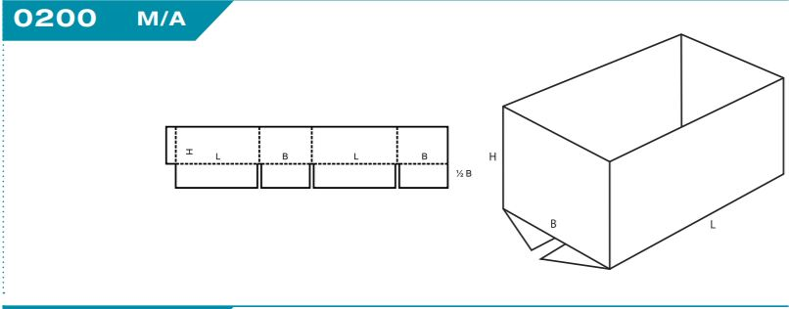
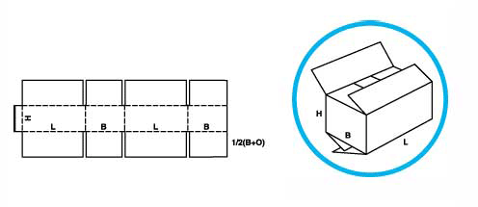
Megnevezés | Fefco | Belső méret | Anyag minőség | Rétegszám | Nyomat | Darabszám | Eredeti ár nettó (Ft) | Akciós eladási ár nettó (Ft) | 0200 Fefco | 0202 Fefco
TF csomagoló doboz | 0201 ragasztott | 265*254*191 | 1.03 B | 3 réteg | 2 szín nyomott | 636 | 139 | 118
TL csomagoló doboz | 0200 rag. | 580*480*190 | 2.50 BC N2 | 5 réteg | 1 szín nyomott | 735 | 524 | 445
TF csomagoló doboz | 0201 rag. | 558*344*99 | 1.40 C | 3 réteg | 1 szín nyomott | 574 | 262 | 223
TF csomagoló doboz | 0201 rag. | 560*270*415 | 2.40 BC N2 | 5 réteg | nyomatlan | 100 | 472 | 401
Kimetszett csomagoló doboz | - | 1147*737*200 | 1.30 B W6 | 3 réteg | 1 szín nyomott | 144 | 549 | 467
TF csomagoló doboz | 0201 rag. | 555*355*315 | 2.40 BC N2 | 5 réteg | 1 szín nyomott | 280 | 500 | 425
Betétlap | - | 230*190 | 1.03 B | 3 réteg | nyomatlan | 32,000 | 13 | 11
Térkitöltő | - | 510*70*26 | 1.03 C | 3 réteg | nyomatlan | 468 | 56 | 47
TL csomagoló doboz | 0200 rag. | 555*355*210 | 2.40 BC N2 | 5 réteg | 1 szín nyomott | 110 | 427 | 363
TF csomagoló doboz | 0201 rag. | 280*160*62 | 1.03 C | 3 réteg | 1 szín nyomott | 500 | 74 | 63
TF csomagoló doboz | 0201 rag. | 549*231*222 | 1.31 C | 3 réteg | 1 szín nyomott | 200 | 246 | 209
Kimetszett csomagoló doboz | - | 353*216*163 | 1.25 E | 3 réteg | nyomatlan | 650 | 143 | 122
TL csomagoló doboz | 0200 rag. | 343*263*137 | 1.03 C | 3 réteg | 1 szín nyomott | 100 | 155 | 131 | 0201 Fefco | 0203 Fefco
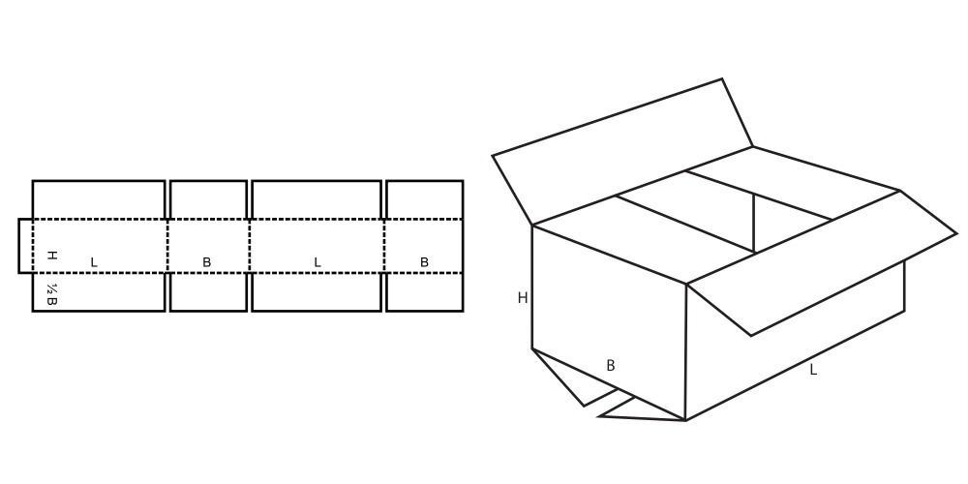
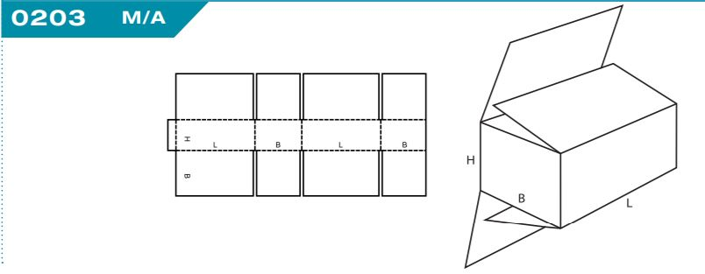
Doboz tető | - | 623*584*120 | 1.03 E | 3 réteg | 1 szín nyomott | 320 | 665 | 565
Átlapolt csomagoló doboz | 0203 tűzött | 640*190*850 | 2.40 BC N2 | 5 réteg | 1 szín nyomott | 21 | 823 | 700
Átlapolt csomagoló doboz | 0203 tűz. | 590*190*910 | 2.40 BC N2 | 5 réteg | 1 szín nyomott | 29 | 924 | 786
Átlapolt csomagoló doboz | 0203 tűz. | 650*130*739 | 2.40 BC N2 | 5 réteg | 1 szín nyomott | 103 | 892 | 758
Átlapolt csomagoló doboz | 0203 tűz. | 705*125*1160 | 2.40 BC N2 | 5 réteg | 1 szín nyomott | 65 | 1,082 | 919
Átlapolt csomagoló doboz | 0203 tűz. | 705*125*1435 | 2.40 BC N2 | 5 réteg | 1 szín nyomott | 190 | 913 | 776
Merevítő | - | 385*700 | 2.40 BC N2 | 5 réteg | nyomatlan | 400 | 142 | 121
Doboz palást | - | 592*590*110 | 2.03 EB | 5 réteg | 1 szín nyomott | 1,792 | 156 | 132
TF csomagoló doboz | 0201 rag. | 594*191*632 | 1.04 E | 3 réteg | 1 szín nyomott | 50 | 352 | 299
Kimetszett csomagoló doboz | - | 315*111*250 | 1.30 B | 3 réteg | 1 szín nyomott | 220 | 86 | 73
TF csomagoló doboz | 0201 rag. | 580*380*300 | 2.40 BC N2 | 5 réteg | nyomatlan | 220 | 523 | 445
TF csomagoló doboz | 0201 rag. | 590*540*190 | 1.30 C W6 | 3 réteg | nyomatlan | 100 | 519 | 441
TF csomagoló doboz | 0201 rag. | 800*300*350 | 2.40 BC N2 | 5 réteg | nyomatlan | 100 | 571 | 485
TF csomagoló doboz | 0201 rag. | 400*300*270 | 2.40 BC N2 | 5 réteg | nyomatlan | 90 | 330 | 281
Csomagoló doboz | 0202 rag. | 500*270*600 | 2.50 BC N2 | 5 réteg | nyomatlan | 141 | 470 | 400
TF csomagoló doboz | 0201 rag. | 394*360*446 | 1.03 B | 3 réteg | nyomatlan | 520 | 327 | 278
TF csomagoló doboz | 0201 rag. | 694*394*588 | 1.01 B N2 | 3 réteg | nyomatlan | 104 | 494 | 420
Betétlap | - | 273*670 | 1.26 B | 3 réteg | nyomatlan | 7,750 | 50 | 43
TF csomagoló doboz | 0201 rag. | 1520*400*150 | 2.40 BC N2 | 5 réteg | nyomatlan | 70 | 817 | 695
TF csomagoló doboz | 0201 rag. | 315*235*155 | B | 3 réteg | nyomott | 124 | 131 | 111
TF csomagoló doboz | 0201 rag. | 800*305*350 | C | 3 réteg | nyomatlan | 19 | 415 | 352
TF csomagoló doboz | 0201 rag. | 335*245*250 | B | 3 réteg | nyomatlan | 65 | 167 | 142
TF csomagoló doboz | 0201 rag. | 400*370*455 | 3 rétegű | 3 réteg | nyomatlan | 100 | 340 | 289
FL csomagoló doboz | 0200 tűz. | 1156*956*815 | 38 BCC | 7 rétegű | 1 szín nyomott | 226 | 5,645 | 4,798

